Sheet1
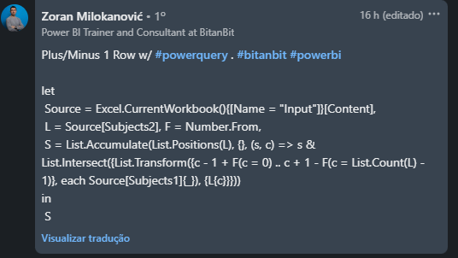
Liste os assuntos da coluna A que aparecem na coluna B na posição +1 ou -1 até a coluna A. Portanto, para um assunto na linha 12 da coluna A, o mesmo assunto deve aparecer na linha 11 ou 12 ou 10 da coluna B. A matemática aparece na linha 4 da coluna A e na linha 5 da coluna B, portanto, uma escolha válida.
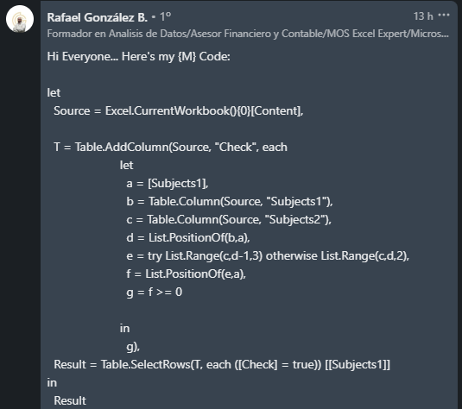
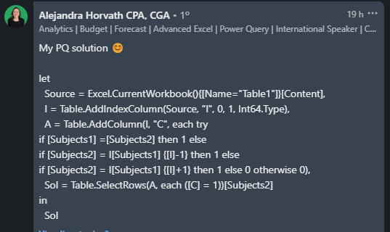
Subjects1 | Subjects2 | Answer Expected
English | Arts | Maths
Science | Biology | Computers
Maths | Botany | Biology
Philosophy | Maths | Geography
Arts | Civics | Sociology
Computers | Computers
Physics | Economics
Chemistry | English
Zoology | Science
Botany | Biology
Biology | Literature
History | Chemistry
Statistics | Philosophy
Literature | Physics
Economics | Psychology
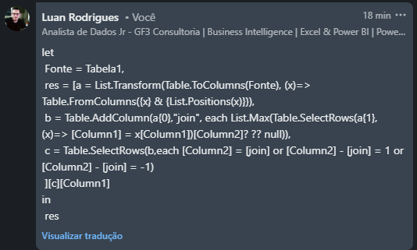
Geography | Geography
Psychology | Sociology
Sociology | Statistics
Civics | Zoology

